Gráficos
9. Partos múltiples y nacidos en partos múltiples de madres residentes en la Comunidad de Madrid, por año del parto

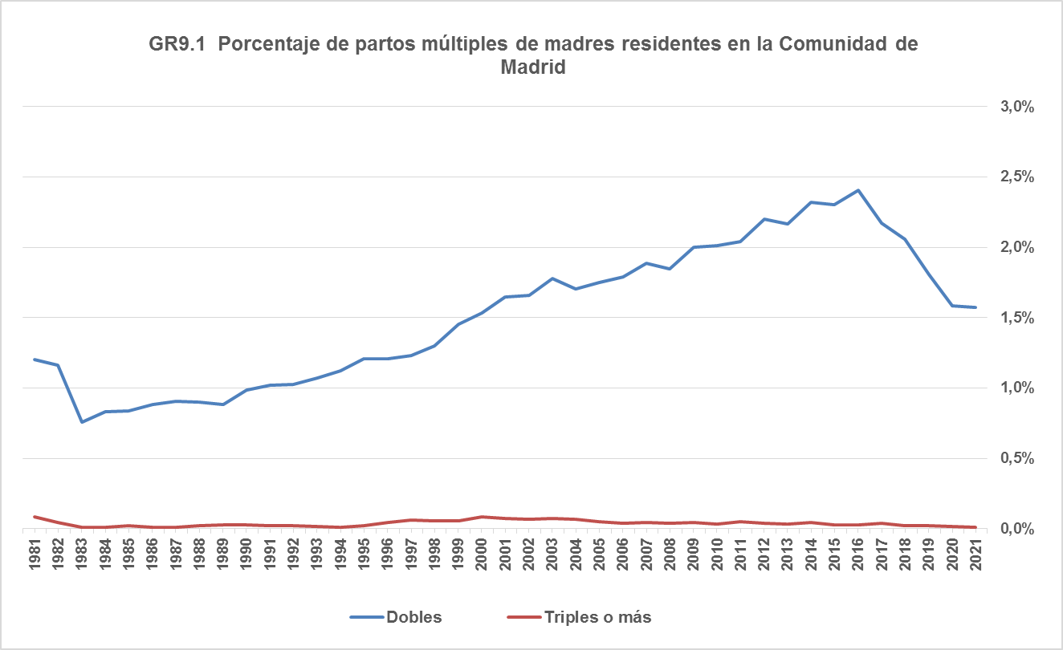

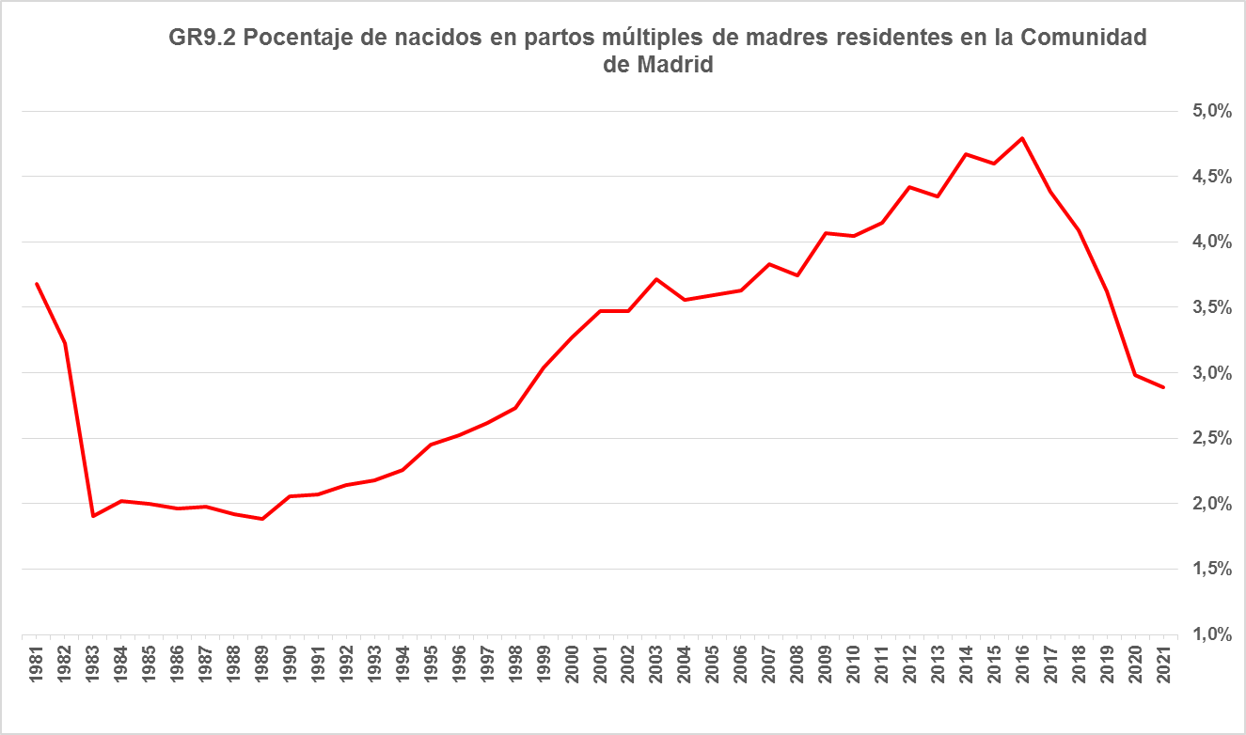

Fuente: Dirección General de Economía. Comunidad de Madrid.

